Worksheet
視能訓練士 | 2020 | 視覚機能の基礎と検査機器（眼解剖） |  | 2020_co_20_am001
 |  | 視神経線維の発生起源はどれか。
 |  | 1 | 神経外胚葉 | 正解
 |  | 2 | 神経堤細胞
 |  | 3 | 中胚葉
 |  | 4 | 内胚葉
 |  | 5 | 表層外胚葉
視能訓練士 | 2020 | 視覚機能の基礎と検査機器（眼解剖） |  | 2020_co_20_am002
 |  | 副交感神経支配はどれか。
 |  | 1 | 外眼筋
 |  | 2 | 眼輪筋
 |  | 3 | 瞼板筋
 |  | 4 | 上眼瞼挙筋
 |  | 5 | 瞳孔括約筋 | 正解
視能訓練士 | 2020 | 疾病と障害の成り立ち及び回復過程の促進 |  | 2020_co_20_am003
 |  | 遺伝性疾患はどれか。
 |  | 1 | Alzheimer病
 |  | 2 | Basedow病
 |  | 3 | Coats病
 |  | 4 | Leber病 | 正解
 |  | 5 | Parkinson病
視能訓練士 | 2020 | 視覚機能の基礎と検査機器（眼解剖） |  | 2020_co_20_am004
 |  | 涙液に含まれないのはどれか。
 |  | 1 | 分泌型IgA
 |  | 2 | アルブミン
 |  | 3 | リゾチーム
 |  | 4 | ヒアルロン酸 | 正解
 |  | 5 | ラクトフェリン
視能訓練士 | 2020 | 視覚生理学の基礎 |  | 2020_co_20_am005
 |  | 右視索を構成する神経線維はどれか。
 |  | 1 | 右網膜耳側と右網膜鼻側
 |  | 2 | 右網膜耳側と左網膜鼻側 | 正解
 |  | 3 | 右網膜耳側と左網膜耳側
 |  | 4 | 右網膜鼻側と左網膜鼻側
 |  | 5 | 右網膜鼻側と左網膜耳側
視能訓練士 | 2020 | 保健医療福祉と視能障害のリハビリテーションの理念 |  | 2020_co_20_am006
 |  | 障害者総合支援法に基づく補装具に該当しないのはどれか。
 |  | 1 | 義 眼
 |  | 2 | 弱視眼鏡
 |  | 3 | 遮光眼鏡
 |  | 4 | 拡大読書器 | 正解
 |  | 5 | 盲人安全つえ
視能訓練士 | 2020 | ロービジョン |  | 2020_co_20_am007
 |  | 遮光眼鏡が補装具として適用される要件で誤っているのはどれか。
 |  | 1 | 羞明をきたしていること。
 |  | 2 | 限定された対象疾患であること。 | 正解
 |  | 3 | 分光透過率曲線が公表されている眼鏡であること。
 |  | 4 | 視覚障害による身体障害者手帳を取得していること。
 |  | 5 | 補装具費支給事務取扱指針に定める眼科医による選定、処方であること。
視能訓練士 | 2020 | 視覚機能の基礎と検査機器（眼解剖） |  | 2020_co_20_am008
 |  | 橋から出る脳神経はどれか。
 |  | 1 | 外転神経 | 正解
 |  | 2 | 滑車神経
 |  | 3 | 視神経
 |  | 4 | 動眼神経
 |  | 5 | 迷走神経
視能訓練士 | 2020 | 視覚機能の基礎と検査機器（眼解剖） |  | 2020_co_20_am009
 |  | 眼心臓反射と関係がないのはどれか。
 |  | 1 | 眼神経
 |  | 2 | 散 瞳 | 正解
 |  | 3 | 徐 脈
 |  | 4 | 副交感神経
 |  | 5 | 迷走神経
視能訓練士 | 2020 | 視覚機能の基礎と検査機器（眼解剖） |  | 2020_co_20_am010
 |  | 健常成人における正常値の組合せで誤っているのはどれか。
 |  | 1 | 角膜内皮細胞密度 -- 500個/mm<sup>2</sup> | 正解
 |  | 2 | 眼軸長 -- 24mm
 |  | 3 | 杆体細胞数 -- 1億3000万個/眼
 |  | 4 | 視神経線維数 -- 100万本/眼
 |  | 5 | 前房深度 -- 3mm
視能訓練士 | 2020 | 視覚機能の基礎と検査機器（眼解剖） |  | 2020_co_20_am011
 |  | 対側の神経核から支配を受けるのはどれか。
 |  | 1 | 外直筋
 |  | 2 | 下斜筋
 |  | 3 | 下直筋
 |  | 4 | 上斜筋 | 正解
 |  | 5 | 内直筋
視能訓練士 | 2020 | 視覚生理学の基礎 |  | 2020_co_20_am012
 |  | 立体視差の単位はどれか。
 |  | 1 | msec
 |  | 2 | diopter
 |  | 3 | second of arc | 正解
 |  | 4 | prism diopter
 |  | 5 | degree per second
視能訓練士 | 2020 | 眼科薬理学 |  | 2020_co_20_am013
 |  | 第1眼位を変動させないのはどれか。
 |  | 1 | ボツリヌス毒素
 |  | 2 | アトロピン硫酸塩
 |  | 3 | ジスチグミン臭化物
 |  | 4 | エドロホニウム塩化物
 |  | 5 | フェニレフリン塩酸塩 | 正解
視能訓練士 | 2020 | 両眼視機能と眼球運動 |  | 2020_co_20_am014
 |  | Panumの融像感覚圏で誤っているのはどれか。
 |  | 1 | ホロプタを挟む。
 |  | 2 | 立体視に関与する。
 |  | 3 | 水平と垂直で幅は等しい。 | 正解
 |  | 4 | 前後の幅は固視点で最小となる。
 |  | 5 | 感覚圏より近方では交差性複視を生じる。
視能訓練士 | 2020 | 眼疾病学 |  | 2020_co_20_am015
 |  | 調節障害をきたさない疾患はどれか。
 |  | 1 | 糖尿病
 |  | 2 | Adie症候群
 |  | 3 | 重症筋無力症 | 正解
 |  | 4 | 動眼神経麻痺
 |  | 5 | Fisher症候群
視能訓練士 | 2020 | 生理光学 |  | 2020_co_20_am016
 |  | 50cmの距離で4cm光線を偏向させるプリズムの偏角［°］はどれか。
 |  | 1 | 2
 |  | 2 | 3
 |  | 3 | 4 | 正解
 |  | 4 | 5
 |  | 5 | 6
視能訓練士 | 2020 | 生理光学 |  | 2020_co_20_am017
 |  | 眼の屈折値がプラス側に移行するのはどれか。
 |  | 1 | 眼軸長が伸びる。
 |  | 2 | 涙液層が厚くなる。
 |  | 3 | 角膜曲率半径が小さくなる。
 |  | 4 | 水晶体の屈折率が低下する。 | 正解
 |  | 5 | 網膜の曲率半径が大きくなる。
視能訓練士 | 2020 | 生理光学 |  | 2020_co_20_am018
 |  | Gullstrand模型眼について最大調節時の全屈折系屈折力［D］で正しいのはどれか。
 |  | 1 | 20
 |  | 2 | 40
 |  | 3 | 50
 |  | 4 | 60
 |  | 5 | 70 | 正解
視能訓練士 | 2020 | 生理光学 |  | 2020_co_20_am019
 |  | －6.50Dの眼鏡装用している患者がコンタクトレンズに変更する場合、コンタクトレンズの度数［D］として最も近いのはどれか。
 |  | 1 | －6.00 | 正解
 |  | 2 | －6.50
 |  | 3 | －7.00
 |  | 4 | －7.50
 |  | 5 | －8.00
視能訓練士 | 2020 | 斜視【斜視検査】 |  | 2020_co_20_am020
 |  | 内斜視患者の中心窩と道づれ領の関係を示す。斜視手術の既往はない。 固視眼の中心窩（F）と斜視眼の道づれ領（Z）が対応しているとき、正しいのはどれか。
 |  | 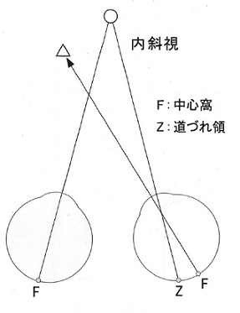
 |  | 1 | 交差性複視を自覚する。
 |  | 2 | 混乱視を自覚する。
 |  | 3 | 同側性複視を自覚する。
 |  | 4 | 背理性複視を自覚する。
 |  | 5 | 複視は自覚しない。 | 正解
視能訓練士 | 2020 | 両眼視機能と眼球運動 |  | 2020_co_20_am021
 |  | 外眼筋の作用方向の組合せで正しいのはどれか。
 |  | 1 | 外直筋 -- 内 転
 |  | 2 | 上直筋 -- 外 転
 |  | 3 | 下直筋 -- 外 転
 |  | 4 | 上斜筋 -- 内 転
 |  | 5 | 下斜筋 -- 外 転 | 正解
視能訓練士 | 2020 | 斜視【斜視検査】 |  | 2020_co_20_am022
 |  | 調和性異常対応の顕性偏位を定量するのに最も適しているのはどれか。
 |  | 1 | Krimsky試験
 |  | 2 | Hirschberg試験
 |  | 3 | 交代プリズム遮閉試験
 |  | 4 | 同時プリズム遮閉試験 | 正解
 |  | 5 | 大型弱視鏡による交代点滅法
視能訓練士 | 2020 | ロービジョン |  | 2020_co_20_am023
 |  | 視覚障害に関する身体障害者手帳の認定で誤っているのはどれか。
 |  | 1 | 自動視野計で視野検査ができる。
 |  | 2 | 良い方の眼の視力で視力障害を認定する。
 |  | 3 | 視覚障害の等級は視力障害のみで判定する。 | 正解
 |  | 4 | Goldmann視野計ではⅠ/4とⅠ/2の視標を使う。
 |  | 5 | 両眼開放エスターマンテストでは視認点数を数える。
視能訓練士 | 2020 | 眼科検査学 |  | 2020_co_20_am024
 |  | 乳幼児の視力検査として用いないのはどれか。
 |  | 1 | VEP
 |  | 2 | PL法
 |  | 3 | コントラスト視力 | 正解
 |  | 4 | Teller acuity card
 |  | 5 | 森実式ドットカード
視能訓練士 | 2020 | 眼科検査学 |  | 2020_co_20_am025
 |  | 輻湊近点検査について誤っているのはどれか。
 |  | 1 | 抑制の有無を確認できる。
 |  | 2 | 正常値は8cm以内である。
 |  | 3 | 近接性輻湊のみを検査する。 | 正解
 |  | 4 | 外眼角縁から輻湊が限界になった点までの距離を測定する。
 |  | 5 | 輻湊機能に障害があると調節視標を使用した距離より光視標の方が延長する。
視能訓練士 | 2020 | 視覚生理学の基礎 |  | 2020_co_20_am026
 |  | アノマロスコープについて誤っているのはどれか。
 |  | 1 | 混色と混色の色合わせをする。 | 正解
 |  | 2 | Rayleigh等色を利用している。
 |  | 3 | 正常色覚と色覚異常の判定が可能である。
 |  | 4 | 先天赤緑色覚異常の確定診断に使用する。
 |  | 5 | 明順応野を注視して色順応を取り除きながら検査をする。
視能訓練士 | 2020 | 眼科検査学 |  | 2020_co_20_am027
 |  | 蛍光眼底造影検査について誤っているのはどれか。
 |  | 1 | 検査中、1個の蕁麻疹が出た場合でも医師に報告する。
 |  | 2 | インドシアニングリーンは脈絡膜血管の描出に優れている。
 |  | 3 | 検査前に副作用で数万人に1人死亡することがあることを説明する。
 |  | 4 | フルオレセインナトリウムの撮影は静注開始後20秒以降から撮影する。 | 正解
 |  | 5 | フルオレセインナトリウムの撮影でwindow defectとは過蛍光所見のひとつである。
視能訓練士 | 2020 | 保健医療福祉と視能障害のリハビリテーションの理念 |  | 2020_co_20_am028
 |  | インシデントレポートの目的はどれか。
 |  | 1 | 相手への謝罪
 |  | 2 | 警察への届出
 |  | 3 | 再発の防止 | 正解
 |  | 4 | 処分の決定材料
 |  | 5 | 責任の追求
視能訓練士 | 2020 | 視覚生理学の基礎 |  | 2020_co_20_am029
 |  | 色覚検査方法の説明で正しいのはどれか。2つ選べ。
 |  | 1 | SPP＜標準色覚検査表＞は色相配列検査である。
 |  | 2 | アノマロスコープの応答は3秒以内に得る。 | 正解
 |  | 3 | 仮性同色表の検査は屈折矯正をする必要がない。
 |  | 4 | パネルD-15の結果はpassまたはfailと表記される。 | 正解
 |  | 5 | 100ヒューテストの色相は95個である。
視能訓練士 | 2020 | 生理光学 |  | 2020_co_20_am030
 |  | 手動レンズメータのターゲットが＋1.25Dと－1.75Dで鮮明になった。＋1.25Dは75°方向である。 レンズ度数はどれか。
 |  | 1 | ＋3.00D＝cyl－1.75D75°
 |  | 2 | ＋1.75D＝cyl－0.50D165°
 |  | 3 | ＋1.25D＝cyl－0.50D175°
 |  | 4 | ＋1.25D＝cyl－3.00D165° | 正解
 |  | 5 | ＋0.50D＝cyl－3.00D75°
視能訓練士 | 2020 | 視覚生理学の基礎 |  | 2020_co_20_am031
 |  | パターン刺激を用いる測定法があるのはどれか。2つ選べ。
 |  | 1 | EMG
 |  | 2 | ENG
 |  | 3 | EOG
 |  | 4 | ERG | 正解
 |  | 5 | VEP | 正解
視能訓練士 | 2020 | 眼科検査学 |  | 2020_co_20_am032
 |  | 融像幅の測定に使用する器具はどれか。
 |  | 1 | hole in card
 |  | 2 | Maddox正切尺
 |  | 3 | タイポスコープ
 |  | 4 | ビズスコープ
 |  | 5 | プリズム | 正解
視能訓練士 | 2020 | 斜視【斜視検査】 |  | 2020_co_20_am033
 |  | 視標の像が固視眼の中心窩と斜視眼の中心窩に投影される検査はどれか。2つ選べ。
 |  | 1 | Bagolini線条検査
 |  | 2 | Worth4灯試験
 |  | 3 | 赤フィルタ法
 |  | 4 | 残像検査 | 正解
 |  | 5 | 残像転送試験 | 正解
視能訓練士 | 2020 | 視覚生理学の基礎 |  | 2020_co_20_am034
 |  | 小数視力が0.5であった。 対数視力で2段階上昇した時の小数視力はどれか。
 |  | 1 | 0.6
 |  | 2 | 0.7
 |  | 3 | 0.8 | 正解
 |  | 4 | 0.9
 |  | 5 | 1
視能訓練士 | 2020 | 視覚生理学の基礎 |  | 2020_co_20_am035
 |  | 父親は2型色覚で、母親は2型色覚の保因者である。 その子どもで正しいのはどれか。2つ選べ。
 |  | 1 | 男児が色覚異常になる確率は25％
 |  | 2 | 男児が保因者になる確率は50％
 |  | 3 | 女児が色覚異常になる確率は50％ | 正解
 |  | 4 | 女児が保因者になる確率は50％ | 正解
 |  | 5 | 色覚正常（保因者を含む）である確率は0％
視能訓練士 | 2020 | 眼科検査学 |  | 2020_co_20_am036
 |  | 限界フリッカ値に影響しないのはどれか。
 |  | 1 | 加 齢
 |  | 2 | 固 視
 |  | 3 | 視神経炎
 |  | 4 | 白内障 | 正解
 |  | 5 | 疲 労
視能訓練士 | 2020 | 眼科検査学 |  | 2020_co_20_am037
 |  | 隅角鏡で観察できないのはどれか。
 |  | 1 | 血管新生
 |  | 2 | 色素沈着
 |  | 3 | 前房蓄膿
 |  | 4 | 網膜裂孔 | 正解
 |  | 5 | 周辺虹彩前癒着
視能訓練士 | 2020 | 眼疾病学 |  | 2020_co_20_am038
 |  | 疾患と蛍光眼底造影の所見の組合せで誤っているのはどれか。
 |  | 1 | Behçet病 -- 蛍光漏出
 |  | 2 | 加齢黄斑変性 -- 脈絡膜新生血管
 |  | 3 | 糖尿病網膜症 -- 無灌流領域
 |  | 4 | 虚血性視神経症 -- 充盈遅延・欠損
 |  | 5 | 中心性漿液性脈絡網膜症 -- 蛍光遮断 | 正解
視能訓練士 | 2020 | 眼科検査学 |  | 2020_co_20_am039
 |  | 検影法について正しいのはどれか。
 |  | 1 | 30cmの距離で行う。
 |  | 2 | 乱視は検出できない。
 |  | 3 | 強度近視眼ほど反射光は暗い。 | 正解
 |  | 4 | 眼内レンズ眼では測定できない。
 |  | 5 | 収束光で中和した場合は遠視である。
視能訓練士 | 2020 | 眼疾病学 |  | 2020_co_20_am040
 |  | 強膜炎の症状でないのはどれか。
 |  | 1 | 眼 痛
 |  | 2 | 羞 明
 |  | 3 | 流 涙
 |  | 4 | 球結膜充血
 |  | 5 | 結膜下出血 | 正解
視能訓練士 | 2020 | 眼疾病学 |  | 2020_co_20_am041
 |  | 後発白内障で混濁が生じるのはどこか。
 |  | 1 | 前 房
 |  | 2 | 前 嚢
 |  | 3 | 後 嚢 | 正解
 |  | 4 | 硝子体
 |  | 5 | 角膜内皮
視能訓練士 | 2020 | 眼疾病学 |  | 2020_co_20_am042
 |  | 正常眼圧緑内障について正しいのはどれか。2つ選べ。
 |  | 1 | 開放隅角である。 | 正解
 |  | 2 | 遠視眼に発症しやすい。
 |  | 3 | 眼圧下降治療が有効である。 | 正解
 |  | 4 | 初期に視野障害を自覚する。
 |  | 5 | 我が国で閉塞隅角緑内障の次に多い病型である。
視能訓練士 | 2020 | 眼疾病学 |  | 2020_co_20_am043
 |  | 鈍的外傷で発症しないのはどれか。
 |  | 1 | 前房出血
 |  | 2 | 網膜振盪
 |  | 3 | 交感性眼炎 | 正解
 |  | 4 | 水晶体脱臼
 |  | 5 | 視神経管骨折
視能訓練士 | 2020 | 保健医療福祉と視能障害のリハビリテーションの理念 |  | 2020_co_20_am044
 |  | 健康増進法の特定健康診査で医師の判断に基づき選択的に実施されるのはどれか。
 |  | 1 | 眼圧検査
 |  | 2 | 眼底検査 | 正解
 |  | 3 | 色覚検査
 |  | 4 | 視野検査
 |  | 5 | 視力検査
視能訓練士 | 2020 | 眼科検査学 |  | 2020_co_20_am045
 |  | 涙液分泌減少症の診断に必要な検査はどれか。2つ選べ。
 |  | 1 | Schirmer試験 | 正解
 |  | 2 | 角膜トポグラフィ
 |  | 3 | 隅角検査
 |  | 4 | スペキュラーマイクロスコープ
 |  | 5 | 生体染色検査 | 正解
視能訓練士 | 2020 | 弱視 |  | 2020_co_20_am046
 |  | 固視異常を伴わない弱視はどれか。
 |  | 1 | 屈折異常弱視 | 正解
 |  | 2 | 形態覚遮断弱視
 |  | 3 | 斜視弱視
 |  | 4 | 遮閉弱視
 |  | 5 | 微小斜視弱視
視能訓練士 | 2020 | 弱視 |  | 2020_co_20_am047
 |  | 小児期の潜伏遠視を疑う症状はどれか。
 |  | 1 | 遠方が見えにくい。
 |  | 2 | 起床時に頭痛をきたす。
 |  | 3 | 転倒しやすい。
 |  | 4 | 読書が長続きしない。 | 正解
 |  | 5 | 物体が二重に見える。
視能訓練士 | 2020 | 眼疾病学 |  | 2020_co_20_am048
 |  | 眼球突出をきたすのはどれか。2つ選べ。
 |  | 1 | Duane症候群
 |  | 2 | 眼窩腫瘍 | 正解
 |  | 3 | 甲状腺眼症 | 正解
 |  | 4 | 視神経炎
 |  | 5 | 視神経管骨折
視能訓練士 | 2020 | 疾病と障害の成り立ち及び回復過程の促進 |  | 2020_co_20_am049
 |  | 緑内障の原因となるのはどれか。
 |  | 1 | Fisher症候群
 |  | 2 | Foster-Kennedy症候群
 |  | 3 | Sj&#xF6;gren症候群
 |  | 4 | Sturge-Weber症候群 | 正解
 |  | 5 | Tay-Sachs病
視能訓練士 | 2020 | 斜視【斜視治療】 |  | 2020_co_20_am050
 |  | A型ボツリヌス毒素治療において疾患と注射する筋の組合せで正しいのはどれか。
 |  | 1 | 急性内斜視 -- 患眼の外直筋
 |  | 2 | 間欠性外斜視 -- 両眼の内直筋
 |  | 3 | 交代性上斜位 -- 上転眼の下直筋
 |  | 4 | 右眼滑車神経麻痺 -- 右眼の下直筋
 |  | 5 | 左眼外転神経麻痺 -- 左眼の内直筋 | 正解
視能訓練士 | 2020 | 斜視【各型】 |  | 2020_co_20_am051
 |  | 斜頸がみられるのはどれか。
 |  | 1 | 核間麻痺
 |  | 2 | 急性内斜視
 |  | 3 | 交代性上斜位 | 正解
 |  | 4 | 眼振阻止症候群
 |  | 5 | sagging eye syndrome
視能訓練士 | 2020 | 疾病と障害の成り立ち及び回復過程の促進 |  | 2020_co_20_am052
 |  | 右眼の外転のみが保たれる両眼の水平眼球運動障害の病巣はどこか。2つ選べ。
 |  | 1 | 左内側縦束 | 正解
 |  | 2 | 右外転神経核
 |  | 3 | 左Cajal間質核
 |  | 4 | 左傍正中橋網様体 | 正解
 |  | 5 | 右内側縦束吻側間質核
視能訓練士 | 2020 | 斜視【斜視治療】 |  | 2020_co_20_am053
 |  | 筋移動術の適応にならないのはどれか。
 |  | 1 | 滑車神経麻痺
 |  | 2 | 交代性上斜位
 |  | 3 | 後天固定内斜視
 |  | 4 | 後天基礎型内斜視 | 正解
 |  | 5 | double elevator palsy
視能訓練士 | 2020 | 弱視 |  | 2020_co_20_am054
 |  | 機能弱視について正しいのはどれか。
 |  | 1 | 形態覚遮断弱視は片眼性である。
 |  | 2 | 斜視弱視は内斜視よりも外斜視に多い。
 |  | 3 | 微小斜視弱視は大まかな立体視を有する。 | 正解
 |  | 4 | 屈折異常弱視は片眼の強度遠視が原因である。
 |  | 5 | 不同視弱視は両眼視機能の予後が不良である。
視能訓練士 | 2020 | 斜視【斜視治療】 |  | 2020_co_20_am055
 |  | 治療に遠視眼鏡を用いない疾患はどれか。
 |  | 1 | 真性小眼球
 |  | 2 | 隔日性内斜視 | 正解
 |  | 3 | 屈折異常弱視
 |  | 4 | 屈折性調節性内斜視
 |  | 5 | 両眼先天白内障術後
視能訓練士 | 2020 | 斜視【斜視治療】 |  | 2020_co_20_am056
 |  | プリズム眼鏡で治療するのはどれか。
 |  | 1 | 外方回旋斜視
 |  | 2 | 下斜筋過動症
 |  | 3 | 後天上下斜視 | 正解
 |  | 4 | 後天固定内斜視
 |  | 5 | 屈折性調節性内斜視
視能訓練士 | 2020 | 弱視 |  | 2020_co_20_am057
 |  | 形態覚遮断弱視について正しいのはどれか。
 |  | 1 | 3歳以上で起こる。
 |  | 2 | 予後は良好である。
 |  | 3 | 弱視治療が奏功する。
 |  | 4 | 両眼視機能は良好である。
 |  | 5 | 白内障や重度の眼瞼下垂が原因となる。 | 正解
視能訓練士 | 2020 | 弱視 |  | 2020_co_20_am058
 |  | アトロピン硫酸塩による遮閉訓練について正しいのはどれか。2つ選べ。
 |  | 1 | 副作用はない。
 |  | 2 | 両眼視は不可能である。
 |  | 3 | コンプライアンスを問う必要はない。
 |  | 4 | 弱視眼の近見視力は0.2以上必要である。 | 正解
 |  | 5 | 絆創膏型遮閉具に比べ患児のストレスが低い。 | 正解
視能訓練士 | 2020 | 斜視【斜視治療】 |  | 2020_co_20_am059
 |  | 光学的視能矯正について正しいのはどれか。
 |  | 1 | 近視進行抑制には過矯正眼鏡が適している。
 |  | 2 | 円錐角膜にはソフトコンタクトレンズが適している。
 |  | 3 | 中近累進屈折力レンズは近用部が広く設計されている。
 |  | 4 | 開散麻痺では遠見での基底内方プリズム眼鏡を装用する。
 |  | 5 | 非屈折性調節性内斜視では3.00D付加の二重焦点眼鏡を装用する。 | 正解
視能訓練士 | 2020 | 斜視【斜視検査】 |  | 2020_co_20_am060
 |  | 乳児内斜視と外転神経麻痺との鑑別に有用なのはどれか。2つ選べ。
 |  | 1 | Bielschowsky頭部傾斜試験
 |  | 2 | Parksの3step法
 |  | 3 | 人形の眼現象 | 正解
 |  | 4 | 牽引試験
 |  | 5 | 遮閉試験 | 正解
視能訓練士 | 2020 | 弱視 |  | 2020_co_20_am061
 |  | 不同視弱視の視能訓練を計画する上でまず行うべき訓練目標はどれか。2つ選べ。
 |  | 1 | 視力の安定 | 正解
 |  | 2 | 両眼視の獲得
 |  | 3 | 眼位ずれの矯正
 |  | 4 | 屈折異常の矯正 | 正解
 |  | 5 | 網膜対応の正常化
視能訓練士 | 2020 | 眼科検査学 |  | 2020_co_20_am062
 |  | 検査と検査距離の組合せで誤っているのはどれか。
 |  | 1 | Worth4灯試験 -- 5m
 |  | 2 | Amslerチャート -- 30cm
 |  | 3 | 石原色覚検査表 -- 75cm
 |  | 4 | TNO stereotest -- 60cm | 正解
 |  | 5 | ニューアニセイコニアテスト -- 40cm
視能訓練士 | 2020 | 両眼視機能と眼球運動 |  | 2020_co_20_am063
 |  | AC/A比について誤っているのはどれか。
 |  | 1 | 視能訓練で減少する。 | 正解
 |  | 2 | 生後18か月頃に成立する。
 |  | 3 | 正常値は4±2&#x22BF;/Dである。
 |  | 4 | 両眼の内直筋後転により減少する。
 |  | 5 | heterophoria法はgradient法より大きい値をとる。
視能訓練士 | 2020 | 斜視【各型】 |  | 2020_co_20_am064
 |  | 外転障害がみられないのはどれか。
 |  | 1 | 開散麻痺 | 正解
 |  | 2 | 固定内斜視
 |  | 3 | M&#xF6;bius症候群
 |  | 4 | Duane症候群Ⅰ型
 |  | 5 | 先天外眼筋線維症＜general fibrosis syndrome＞
視能訓練士 | 2020 | 眼疾病学 |  | 2020_co_20_am065
 |  | 眼振の記載図を示す。 説明で誤っているのはどれか。
 |  | 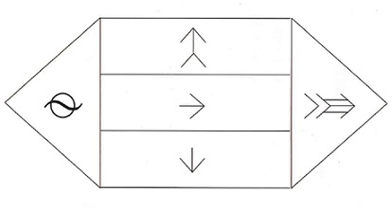
 |  | 1 | 右方視での眼振は疑わしい。
 |  | 2 | 左方視では最も振幅が大きく頻度も多い。
 |  | 3 | 上方視では上向き眼振で振幅が大きくなる。 | 正解
 |  | 4 | 下方視では下向き眼振で振幅も小さく頻度も少ない。
 |  | 5 | 正面視では左向き眼振で振幅が小さく頻度も少ない。
視能訓練士 | 2020 | 疾病と障害の成り立ち及び回復過程の促進 |  | 2020_co_20_am066
 |  | 72歳の女性。視力低下、目の奥の痛みを主訴に来院した。来院時視力は右0.8（1.0×＋0.50D）、左光覚弁（矯正不能）であった。来院時の9方向眼位写真を示す。 病変部位はどこか。

 |  | 1 | 眼球内
 |  | 2 | 眼窩先端部 | 正解
 |  | 3 | 視神経管
 |  | 4 | 視交叉
 |  | 5 | 海綿静脈洞
視能訓練士 | 2020 | 生理光学 |  | 2020_co_20_am067
 |  | 52歳の男性。近方の見えにくさを自覚し、来院した。視力は両眼ともに0.3（1.5×－2.00D）である。調節力は1.00Dであった。遠用部には－2.00D、近用加入度＋2.00Dの累進屈折力眼鏡を処方した。 この眼鏡で明視できない範囲はどれか。
 |  | 1 | 無限遠から眼前1m
 |  | 2 | 眼前1mから眼前50cm
 |  | 3 | 眼前50cmから眼前33cm
 |  | 4 | 眼前50cmより近方
 |  | 5 | 眼前33cmより近方 | 正解
視能訓練士 | 2020 | 視覚生理学の基礎 |  | 2020_co_20_am068
 |  | 23歳の女性。左眼の視力低下を主訴に来院した。視力は右0.8（1.2×－0.50D＝cyl－0.50D170°）、左0.01（矯正不能）。両眼とも前眼部、中間透光体および眼底に異常は認めない。Goldmann視野計による動的量的視野検査で右眼は異常がなく、左眼の途中経過を示す。V/4e視標は正面視では見えないが下方30°では見えており、V/4eイソプタをつないだところである。 引き続きV/4e視標の暗点を測定するのに視標を呈示し始める部位はどれか。2つ選べ。
 |  | 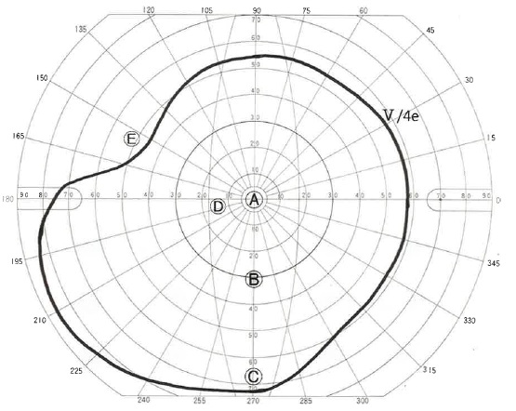
 |  | 1 | A | 正解
 |  | 2 | B
 |  | 3 | C
 |  | 4 | D | 正解
 |  | 5 | E
視能訓練士 | 2020 | 眼疾病学 |  | 2020_co_20_am069
 |  | 34歳の女性。右眼の急激な視力低下、視野異常、光視症を主訴に来院した。視力は右（0.2×－11.25D）、左（1.2×－10.50D）であった。右眼の眼底写真、OCT、静的視野検査および多局所ERGの結果を示す。 考えられる疾患はどれか。
 |  | 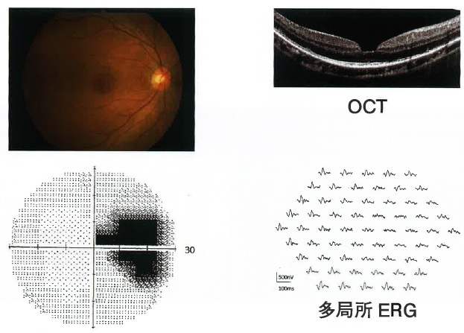
 |  | 1 | 急性帯状潜在性網膜外層症＜AZOOR＞ | 正解
 |  | 2 | 中心性漿液性脈絡網膜症
 |  | 3 | 網膜中心静脈閉塞症
 |  | 4 | うっ血乳頭
 |  | 5 | 視神経炎
視能訓練士 | 2020 | 眼疾病学 |  | 2020_co_20_am070
 |  | 1歳4か月の男児。両眼の白色瞳孔を主訴に来院した。眼底写真を示す。また、頭部CT検査で両眼に石灰化病変を認めた。 考えられる疾患はどれか。
 |  | 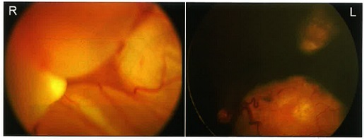
 |  | 1 | 未熟児網膜症
 |  | 2 | 網膜芽細胞腫 | 正解
 |  | 3 | 網膜有髄神経線維
 |  | 4 | 家族性滲出性硝子体網膜症
 |  | 5 | 硝子体血管系遺残＜第1次硝子体過形成遺残＞
視能訓練士 | 2020 | 斜視【斜視治療】 |  | 2020_co_20_am071
 |  | 57歳の女性。外斜視を主訴に来院した。母親から斜視は生来だと言われているが、マスク着用の頻度が増えてから眼位異常を指摘されるようになった。在胎7か月、1,300gで出生した。視力は右0.2（1.2×－1.50D＝cyl－1.50D85°）、左0.1（1.2×－1.50D＝cyl－2.75D65°）。角膜反射検査では15°外斜視を認めるが、遮閉試験で整復運動は認めない。眼位写真および眼底写真を示す。 今後の治療方針として正しいのはどれか。
 |  | 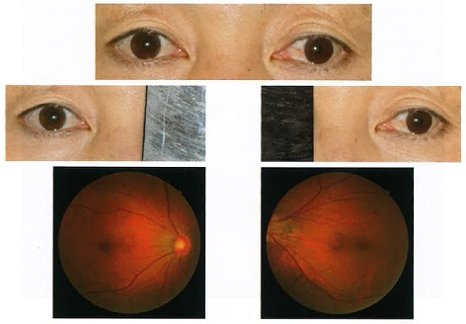
 |  | 1 | 融像訓練を行う。
 |  | 2 | 斜視の治療は行わない。 | 正解
 |  | 3 | 斜視に対して観血的治療を行う。
 |  | 4 | 斜視に対してプリズム眼鏡を処方する。
 |  | 5 | 斜視に対してA型ボツリヌス毒素注射を行う。
視能訓練士 | 2020 | 疾病と障害の成り立ち及び回復過程の促進 |  | 2020_co_20_am072
 |  | 82歳の男性。2か月前から続く右眼の流涙、羞明および異物感を主訴に来院した。右前眼部写真を示す。 根治的治療として正しいのはどれか。
 |  | 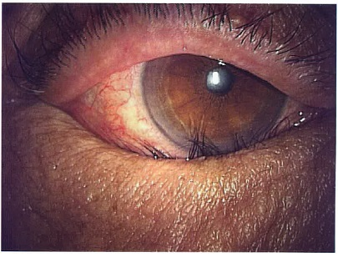
 |  | 1 | A型ボツリヌス毒素注射
 |  | 2 | 眼瞼手術 | 正解
 |  | 3 | 遮光眼鏡
 |  | 4 | 睫毛抜去
 |  | 5 | 人工涙液点眼
視能訓練士 | 2020 | 疾病と障害の成り立ち及び回復過程の促進 |  | 2020_co_20_am073
 |  | 5歳の男児。生後早期から内斜視がみられ、生後5か月のときに自宅近くの眼科を受診した。定期的に検査を受けていたが、積極的な治療はしていなかった。母親が今後のことを聞きたいと来院した。調節麻痺薬点眼後の視力は右1.2（1.2×＋1.00D）、左0.07（0.07×＋1.25D）で、大型弱視鏡検査では、右眼固視での他覚的斜視角が＋12°、自覚的斜視角は＋10°であった。眼位写真（A）及び眼底写真（B）を示す。 この患児の母親への説明で正しいのはどれか。
 |  | 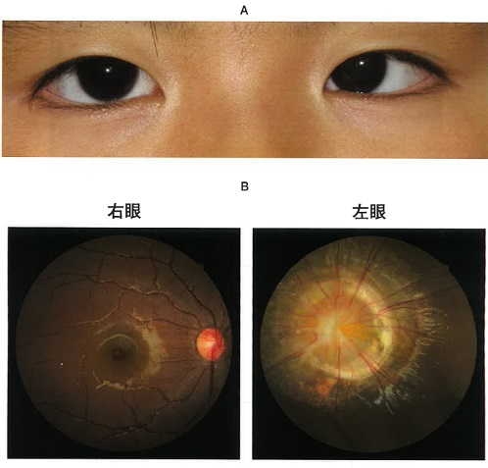
 |  | 1 | 眼鏡をかける必要があります。
 |  | 2 | 将来右眼も視力が低下してきます。
 |  | 3 | 眼位が気になれば斜視手術で治します。 | 正解
 |  | 4 | 将来斜視の角度は変化することはありません。
 |  | 5 | 左眼の視力は弱視訓練をすれば正常になります。
視能訓練士 | 2020 | 生理光学 |  | 2020_co_20_am074
 |  | 4歳の女児。幼稚園の健診で視力不良を指摘され来院した。屈折性弱視と診断され両眼＋8.00Dの完全矯正眼鏡を処方し作製したが、頂点間距離が18.0mmになり、右レンズの光学中心が上方に3mmずれていた。 光学的影響はどれか。2つ選べ。
 |  | 1 | 網膜像が縮小する。
 |  | 2 | 右眼の視線が下方に向く。
 |  | 3 | 矯正効果は過矯正となる。 | 正解
 |  | 4 | 右レンズに基底上方のプリズム効果が生じる。 | 正解
 |  | 5 | 右レンズに基底外方のプリズム効果が生じる。
視能訓練士 | 2020 | 斜視【斜視検査】 |  | 2020_co_20_am075
 |  | 52歳の女性。交通事故後に複視を自覚し来院した。大型弱視鏡による左眼固視での自覚的斜視角を示す。 麻痺筋はどれか。
 |  | 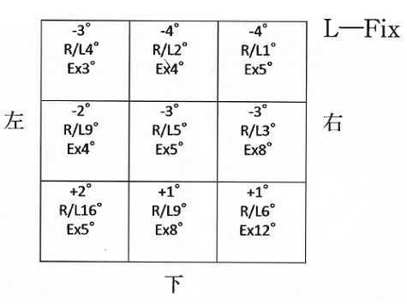
 |  | 1 | 右眼上斜筋 | 正解
 |  | 2 | 右眼下直筋
 |  | 3 | 左眼上直筋
 |  | 4 | 左眼下直筋
 |  | 5 | 左眼下斜筋

